欧洲海铁卡FEDEX派送-超大件
渠道优势 | 1）包税非比利时清 稳定性高 |  |  | 2）联邦官方合作项目！ |  | 3）超大件拼纸箱货 空海运时效保障 |  | 4）成熟运营产品！ 提前预留=到仓 预留保装
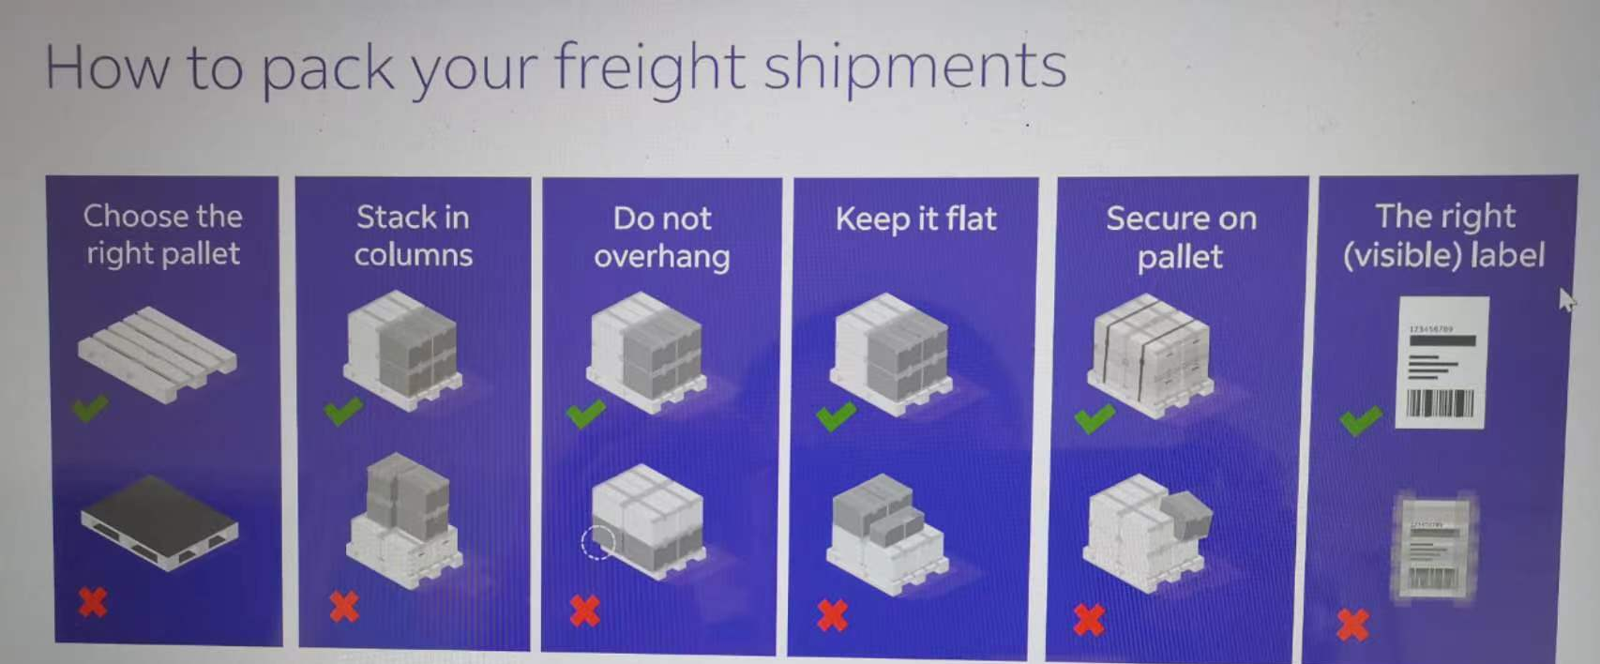 IEF超大件注意事项： 1、材积/6000 ，联邦FEDEX派送，单件计费重需>40KG 2、包装要求：托盘需用木托，卡角需高于9厘米，木箱一定要打合页及卡角，可用叉车装卸货物，不能是简单木架，参考右图 3、超长费：任一侧长度超过155厘米（多件货物捆绑在一件货物中，每件都需加收）+RMB580/件。托盘尺寸限制：长3米，宽2米，高1.7米，超过请咨询其他派送方式 4、不可堆叠费：不可堆叠的货物（托盘）需加装卸费RMB2100/件 5、默认客户自行卸货，如需司机卸货和送货卡车带尾板需额外收费，单询！ 6、电联、邮件约仓、指定时间派送等特殊送仓要求建议走其他超大件派送方式，可咨询我司同事 7、偏远地址+ 5RMB/KG，低消260RMB/票

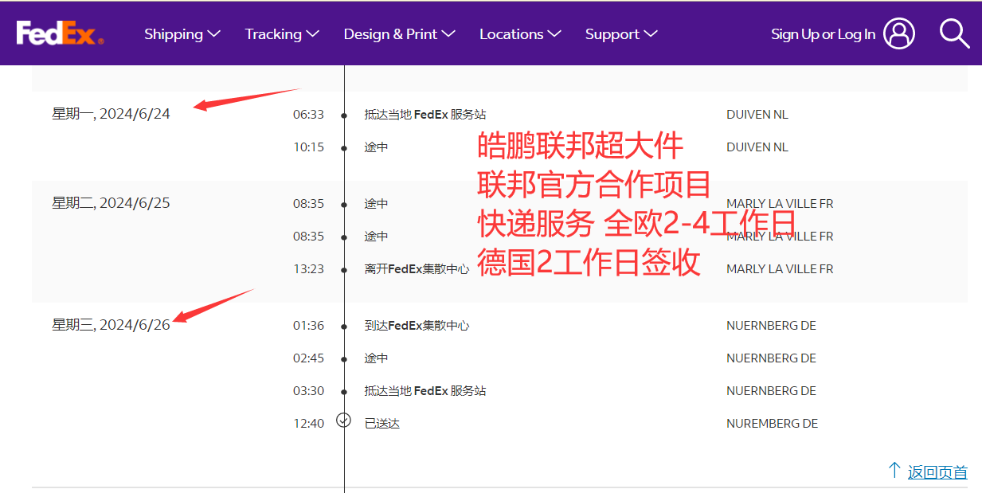 欧洲海运IEF超大件专线 （联邦FEDEX快递服务 单件计费重不能低于40KG）
重货特价！1.5:1 -0.5/KG 2:1 -1/KG 3:1 -1.5/KG！ |  |  |  |  |  |  |  | 有效日期：2025年7月28号-另行通知限时特惠
国家 | 45KG+ | 70KG+ | 100KG+ | 300KG+ | 500KG+ | 1000KG+ | 船期 | 备注
德国 | 21.1 | 19.0 | 16.4 | 14.0 | 13.5 | 13.1 | 超大件+纸箱货装柜 可每天装柜 | 4-7天开船，开船后35-45天提取 联邦官方合作项目，全欧2-4工作日派送到 解决超大件派送时效痛点
法国/比利时/卢森堡 | 23.9 | 21.3 | 18.3 | 15.5 | 14.8 | 14.4
意大利/西班牙/爱尔兰/奥地利/丹麦 | 24.0 | 21.7 | 18.7 | 16.6 | 16.0 | 15.2
捷克/爱沙尼亚/芬兰/匈牙利/立陶宛/拉脱维亚/波兰/瑞典/斯洛文尼亚 | 27.6 | 22.3 | 18.8 | 16.6 | 15.9 | 15.5

欧洲铁路IEF超大件专线 （联邦FEDEX快递服务 单件计费重不能低于40KG）
重货特价！1.5:1 -0.5/KG 2:1 -1/KG 3:1 -1.5/KG！ |  |  |  |  |  |  |  | 有效日期：2025年7月28号-另行通知限时特惠
国家 | 45KG+ | 70KG+ | 100KG+ | 300KG+ | 500KG+ | 1000KG+ | 班列 | 备注
德国 | 22.8 | 20.7 | 18.1 | 15.7 | 15.2 | 14.8 | 超大件+纸箱货装柜 可每天装柜 | 4-7天发车，发车后23-35天提取 联邦官方合作项目，全欧2-4工作日派送到 解决超大件派送时效痛点
法国/比利时/卢森堡 | 25.6 | 23.0 | 20.0 | 17.2 | 16.5 | 16.1
意大利/西班牙/爱尔兰/奥地利/丹麦 | 25.7 | 23.4 | 20.4 | 18.3 | 17.7 | 16.9
捷克/爱沙尼亚/芬兰/匈牙利/立陶宛/拉脱维亚/波兰/瑞典/斯洛文尼亚 | 29.3 | 24.0 | 20.5 | 18.3 | 17.6 | 17.2

欧洲卡航IEF超大件专线 （联邦FEDEX快递服务 单件计费重不能低于40KG）
重货特价！1.5:1 -0.5/KG 2:1 -1/KG 3:1 -1.5/KG！ |  |  |  |  |  |  |  | 有效日期：2025年7月28号-另行通知限时特惠
国家 | 45KG+ | 70KG+ | 100KG+ | 300KG+ | 500KG+ | 1000KG+ | 卡车 | 备注
德国 | 25.3 | 23.2 | 20.6 | 18.2 | 17.7 | 17.3 | 超大件+纸箱货装柜 可每天装车 | 2-4天发车，发车后18-22天提取 联邦官方合作项目，全欧2-4工作日派送到 解决超大件派送时效痛点
法国/比利时/卢森堡 | 28.1 | 25.5 | 22.5 | 19.7 | 19.0 | 18.6
意大利/西班牙/爱尔兰/奥地利/丹麦 | 28.2 | 25.9 | 22.9 | 20.8 | 20.2 | 19.4
捷克/爱沙尼亚/芬兰/匈牙利/立陶宛/拉脱维亚/波兰/瑞典/斯洛文尼亚 | 31.8 | 26.5 | 23.0 | 20.8 | 20.1 | 19.7

渠道说明
1）广州交货+0.2/KG，东莞/义乌交货+0/KG，泉州交货+0.7/KG，青岛/南昌+0.6/KG，厦门交货+0.4/KG! 按方计费渠道按方换算！异地交仓货物按照入深圳仓当天价格计费，下单与交仓时间需同步，请知悉！IE/IEF超大件计费方式：单票多件取每件最大值计费！
2）非我司原因货物退仓，产生退货费用：RMB2/件，最低50RMB/票！
3）卡航报关费500/票；海运/铁路报关费350RMB/票。（如因报关货物/资料问题导致查验产生费用需客人全权承担！）
4）单票货物超过6个品名以上多出部分需加收25RMB/个！（第7个品名开始加收）
5） 木制品涉及商检需加收2/KG，需与产品附加费用叠加！
6）海运/铁路/卡航常见产品加收： 1）纯纺织品类、鞋类产品+3/KG！ 2）混合纺织品、皮革制品、箱包、血压计、机顶盒、导航仪、眼镜、太阳镜、蓝牙产品、太阳能产品、相机、行车记录仪、车载DVD、对讲机、手机屏、功放、显微镜、投影仪、3D打印机、手推车、打印机、摄像机（头）等产品+2/KG！ 3）如价表无体现，请在出货前留意单询并确认附加费再交货，一经出货默认同意附加！
赔偿说明
1）丢件赔偿：未上架经核实丢件，最高补偿RMB20/KG不退运费；上网后提取未签收，按照快递标准最高赔偿USD100/票不退运费。（补充说明：高货值请发货人自行购买保险，或委托我司购买，具体请单询。）
2）提取上网后，如派送异常，必须在15天内申请调查（以官网更新的最后一条信息时间为准），否则只接受调查不接受索赔。未提取上网，必须在交货后1个月内提出申请调查，超期件将我司不予受理。
3）非整箱丢失，属内装货物或上架数量缺少，不受理赔偿；
4）若亚马逊仓库因包装问题、标签问题产生拒收等原因，不受理赔偿；
5）因包装不合格问题导致产品损坏的情况，不受理赔偿。
6）赔偿费用充入贵司在我司系统账户，只做余额抵扣运费使用。
免责声明
1、箱单发票申报务必准确，下单渠道及发票中品名、品牌、材质、申报要素、产品属性等请与实际货物保持一致，否则因申报不符或渠道错误导致中国海关或国外海关产生罚款或扣货我司概不负责！ 另因瞒报、漏报、冲货查到仿牌/侵权罚款最低10000元人民币每票，上不封顶！
2、 我司无法保证可以逐一审核查验所有货物及其发票箱单和外箱包装等, 如因货物本身及发票箱单、包装等问题导致海关扣货、收件人拒收或退回，所产生的一切费用及责任由发件方承担！
3、如遇目地海关查验，因货物质量/认证问题我司可协助清关处理，但不承担任何责任！另最终海关查验结果认定货物因以下原因导致货物扣关甚至退运而产生的所有责任和相关费用将由发件人承担。 1） 产品不具备CE/UKCA认证，没有贴CE/UKCA标签等原因导致海关扣关。（如CE、UKCA、蓝牙、HDMI、FDA、FCC、Lacey Act、DOT（不限于以上列举）等） 2） 产品没有如实申报、侵犯知识产权或者欧盟禁止进口导致海关扣关。 3） 产品配件不符合欧盟国家的要求导致海关扣关。 4） 敏感品名，海关查验扣关。（反倾销、涉及政治、宗教等货物）
4、因派送不成功、亚马逊爆仓、收件人拒收（含亚马逊仓）等原因导致退件，退件费及二次派送费用需货件发货人承担，账单实报实销！
5、因不可抗力因素造成的延误和丢件，我司不承担赔偿责任。（不可抗力因素包括但不限于地震、泥石流、洪涝灾害；台风、暴雨雪、雾霾等恶劣天气；罢工、恐怖事件、意外交通事故、法规政策的修改、政府、海关等司法机关的行为、决定或命令；抢劫、飞车抢夺等暴力犯罪等）
特别声明：如客户一旦交付货物并接受我司服务，我司默认客户已详细阅读过此价格表声明内容并接受各条款约束。

英国空海卡-超大件
渠道优势 | 1）国外周末正常清关+DPD提取 |  | 2）包税4年0查验 查验退部分运费 |  | 3）超大件拼纸箱货 空海运时效保障 |  | 4）成熟运营产品！ 提前预留=到仓 预留保装 | 返回目录
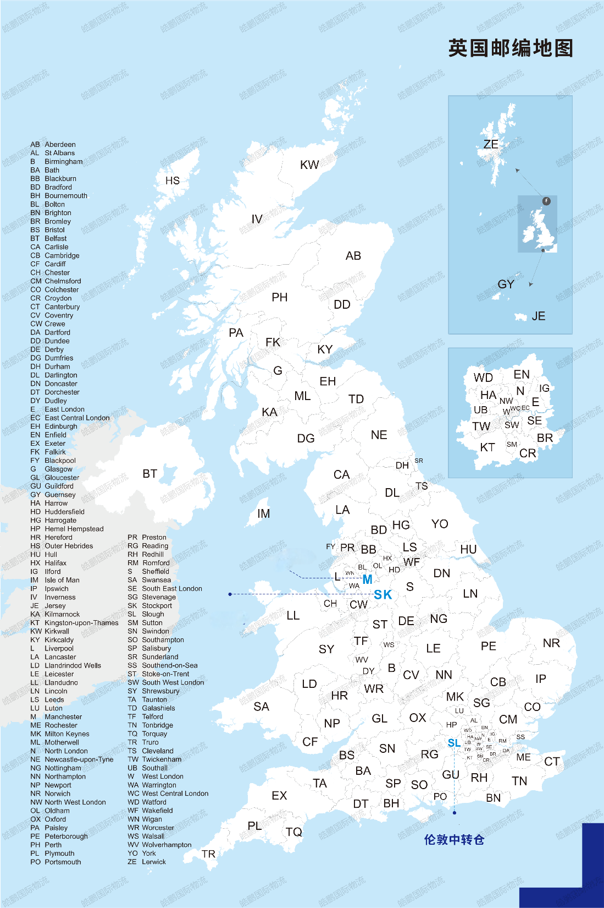
英国空运超大件专线（普货价，带电价按价格表+10.5/KG）
注意事项： 1. 亚马逊地址：托盘长 宽 高的顺序：120*100*150CM（高度含托脚高） 单托实重不超500KG ！ 非亚马逊地址：托盘长 宽 高的顺序：120*100*150CM（高度含托脚高） 单托实重不超650KG 三边任意一边超则需算2件派送费，任二边超则需算4件派送费！高超1.5M单询！ 2. 超大件机器类型产品不可带有机油等易燃液体！ 3. 外箱包装需为木箱/托盘/航空箱等，不可是裸露包装（如编织袋、泡沫箱等简陋包装），不可是单独纸箱，纸箱可自行打托更划算！ 4. 总运费=每公斤单价+每件派送费！可自税，自税按价格表-2.5/KG 含清关费! 5. 单票超1.5T以上超大件如价格表价格高可单询用专车派送价格，更高性价比！ 6. 周末正常清关；FBA货4年包税0查验，查验退10%运费！ 7. 不接爱尔兰/北爱尔兰/苏格兰地址！ 8. 产品附加正常加收超大件渠道 9. 不含尾板费，默认客户自行卸货，如需司机卸货额外收费，单询！ |  |  |  |  |  |  | 有效日期：2025年6月6号-另行通知限时特惠
邮编（前1到两位，可搜索查询） | 45KG+ | 100KG+ | 300KG+ | 500KG+ | 派送费/件 | 船期 | 备注
M 包税普货 | 37.0 | 35.0 | 35.0 | 35.0 | 430 | 超大件+纸箱货拼 可每天发货 | 国外自有仓库/车队 可提供定制化服务国内/韩国/越南航班 8-13天开始派送
OL/SK/BL 包税普货 | 37.0 | 35.0 | 35.0 | 35.0 | 570
B/BB/BD/CB/CH/CV/CW/DE/DN/DY/HD/HR/HX/L/LE/LS/LU/MK/NG /NN/PE/PR/S/ST/TF/WA/WF/WN/WR/WS/WV/NP/YO 包税普货 | 37.0 | 35.0 | 35.0 | 35.0 | 610
AL/BA/BR/BS/CF/CM/CO/CR/DA/DH/DL/EN/FY/GL/HA HG/HP/HU/IG/IP/KT/LA/LL/LN/ME/NE/NR/OX/RG/RM SG/SL/SM/SN/SP/SR/SS/SY/TA/TS/TW/UB/WD 包税普货 | 37.0 | 35.0 | 35.0 | 35.0 | 650
BH/BN/CA/CT/DG/DT/EH/EX/FK/G/GU/KA1-26/KA29-30 LD/ML/PA1-19/PL/PO1-29/RH/SA/SO/TD/TN/TQ 包税普货 | 37.0 | 35.0 | 35.0 | 35.0 | 750
E/EC/N/NW/SE/SW/TR/W/WC 包税普货 | 37.0 | 35.0 | 35.0 | 35.0 | 890
AB10-25/DD/IV1-3/IV5/IV8-10/KY/PH14/PH1-7/PO30-41 包税普货 | 37.0 | 35.0 | 35.0 | 35.0 | 1080
AB30-56/IV11-40/IV4/IV52-54/IV57/IV6-7/PH5/PH8-13 包税普货 | 37.0 | 35.0 | 35.0 | 35.0 | 1310
GY/IM 包税普货 | 37.0 | 35.0 | 35.0 | 35.0 | 1450
KW1-14/KW15-17/PA20 包税普货 | 37.0 | 35.0 | 35.0 | 35.0 | 1550
HS/IV41-51/IV55-56/KA27-28/ZE 包税普货 | 37.0 | 35.0 | 35.0 | 35.0 | 1750
BT 包税普货 | 37.0 | 35.0 | 35.0 | 35.0 | 1950

英国海运超大件专线
注意事项： 1. 亚马逊地址：托盘长 宽 高的顺序：120*100*180CM（高度含托脚高，包裹高不能超160cm） 单托实重不超500KG ！ 非亚马逊地址：托盘长 宽 高的顺序：120*100*215CM（高度含托脚高） 单托实重不超650KG ! 三边任意一边超则需算2件派送费，任二边超则需算4件派送费！高超2.2M单询！ 2. 超大件机器类型产品不可带有机油等易燃液体！ 3. 外箱包装需为木箱/托盘/航空箱等，不可是裸露包装（如编织袋、泡沫箱等简陋包装），不可是单独纸箱，纸箱可自行打托更划算！ 4. 总运费=每公斤单价+每件派送费！可自税，自税按价格表-2.5/KG 含清关费! 5. 单票超1.5T以上超大件如价格表价格高可单询用专车派送价格，更高性价比！ 6. 周末正常清关；FBA货4年包税0查验，查验退10%运费！ 7. 不接爱尔兰/北爱尔兰/苏格兰地址！ 8. 产品附加正常加收 9. 不含尾板费，默认客户自行卸货，如需司机卸货额外收费，单询！ |  |  |  |  |  |  | 有效日期：2025年6月6号-另行通知限时特惠
邮编（前1到两位，可搜索查询） | 45KG+ | 100KG+ | 300KG+ | 500KG+ | 派送费/件 | 船期 | 备注
M 包税普货 | 12.7 | 10.7 | 10.7 | 10.7 | 430 | 超大件+纸箱货拼 可每天装柜 | 国外自有仓库/车队 可提供定制化服务 OA船 AUE1/AEU5航线 开船后40-45天开始派送
OL/SK/BL 包税普货 | 12.7 | 10.7 | 10.7 | 10.7 | 570
B/BB/BD/CB/CH/CV/CW/DE/DN/DY/HD/HR/HX/L/LE/LS/LU/MK/NG /NN/PE/PR/S/ST/TF/WA/WF/WN/WR/WS/WV/NP/YO 包税普货 | 12.7 | 10.7 | 10.7 | 10.7 | 610
AL/BA/BR/BS/CF/CM/CO/CR/DA/DH/DL/EN/FY/GL/HA HG/HP/HU/IG/IP/KT/LA/LL/LN/ME/NE/NR/OX/RG/RM SG/SL/SM/SN/SP/SR/SS/SY/TA/TS/TW/UB/WD 包税普货 | 12.7 | 10.7 | 10.7 | 10.7 | 650
BH/BN/CA/CT/DG/DT/EH/EX/FK/G/GU/KA1-26/KA29-30 LD/ML/PA1-19/PL/PO1-29/RH/SA/SO/TD/TN/TQ 包税普货 | 12.7 | 10.7 | 10.7 | 10.7 | 750
E/EC/N/NW/SE/SW/TR/W/WC 包税普货 | 12.7 | 10.7 | 10.7 | 10.7 | 890
AB10-25/DD/IV1-3/IV5/IV8-10/KY/PH14/PH1-7/PO30-41 包税普货 | 12.7 | 10.7 | 10.7 | 10.7 | 1080
AB30-56/IV11-40/IV4/IV52-54/IV57/IV6-7/PH5/PH8-13 包税普货 | 12.7 | 10.7 | 10.7 | 10.7 | 1310
GY/IM/JE 包税普货 | 12.7 | 10.7 | 10.7 | 10.7 | 1450
KW1-14/KW15-17/PA20 包税普货 | 12.7 | 10.7 | 10.7 | 10.7 | 1550
HS/IV41-51/IV55-56/KA27-28/ZE 包税普货 | 12.7 | 10.7 | 10.7 | 10.7 | 1750
BT 包税普货 | 12.7 | 10.7 | 10.7 | 10.7 | 1950

英国卡航超大件专线
注意事项： 1. 亚马逊地址：托盘长 宽 高的顺序：120*100*180CM（高度含托脚高，包裹高不能超160cm） 单托实重不超500KG ！ 非亚马逊地址：托盘长 宽 高的顺序：120*100*215CM（高度含托脚高） 单托实重不超750KG ！ 三边任意一边超则需算2件派送费，任二边超则需算4件派送费！高超2.2M单询！ 2. 超大件机器类型产品不可带有机油等易燃液体！ 3. 外箱包装需为木箱/托盘/航空箱等，不可是裸露包装（如编织袋、泡沫箱等简陋包装），不可是单独纸箱，纸箱可自行打托更划算！ 4. 总运费=每公斤单价+每件派送费！可自税，自税按价格表-2.5/KG 含清关费! 5. 单票超1.5T以上超大件如价格表价格高可单询用专车派送价格，更高性价比！ 6. 周末正常清关；FBA货4年包税0查验，查验退10%运费！ 7. 不接爱尔兰/北爱尔兰/苏格兰地址！ 8. 产品附加正常加收 9. 不含尾板费，默认客户自行卸货，如需司机卸货额外收费，单询！ |  |  |  |  |  |  | 有效日期：2025年6月6号-另行通知限时特惠
邮编（前1到两位，可搜索查询） | 45KG+ | 100KG+ | 300KG+ | 500KG+ | 派送费/件 | 船期 | 备注
M 包税普货 | 17.6 | 15.6 | 15.6 | 15.6 | 430 | 超大件+纸箱货拼 可每天装车 | 国外自有仓库/车队 可提供定制化服务 每周最少装7车！ 装车后25自然日左右开始派送
OL/SK/BL 包税普货 | 17.6 | 15.6 | 15.6 | 15.6 | 570
B/BB/BD/CB/CH/CV/CW/DE/DN/DY/HD/HR/HX/L/LE/LS/LU/MK/NG /NN/PE/PR/S/ST/TF/WA/WF/WN/WR/WS/WV/NP/YO 包税普货 | 17.6 | 15.6 | 15.6 | 15.6 | 610
AL/BA/BR/BS/CF/CM/CO/CR/DA/DH/DL/EN/FY/GL/HA HG/HP/HU/IG/IP/KT/LA/LL/LN/ME/NE/NR/OX/RG/RM SG/SL/SM/SN/SP/SR/SS/SY/TA/TS/TW/UB/WD 包税普货 | 17.6 | 15.6 | 15.6 | 15.6 | 650
BH/BN/CA/CT/DG/DT/EH/EX/FK/G/GU/KA1-26/KA29-30 LD/ML/PA1-19/PL/PO1-29/RH/SA/SO/TD/TN/TQ 包税普货 | 17.6 | 15.6 | 15.6 | 15.6 | 750
E/EC/N/NW/SE/SW/TR/W/WC 包税普货 | 17.6 | 15.6 | 15.6 | 15.6 | 890
AB10-25/DD/IV1-3/IV5/IV8-10/KY/PH14/PH1-7/PO30-41 包税普货 | 17.6 | 15.6 | 15.6 | 15.6 | 1080
AB30-56/IV11-40/IV4/IV52-54/IV57/IV6-7/PH5/PH8-13 包税普货 | 17.6 | 15.6 | 15.6 | 15.6 | 1310
GY/IM/JE 包税普货 | 17.6 | 15.6 | 15.6 | 15.6 | 1450
KW1-14/KW15-17/PA20 包税普货 | 17.6 | 15.6 | 15.6 | 15.6 | 1550
HS/IV41-51/IV55-56/KA27-28/ZE 包税普货 | 17.6 | 15.6 | 15.6 | 15.6 | 1750
BT 包税普货 | 17.6 | 15.6 | 15.6 | 15.6 | 1950

渠道说明
1）超大件需有叉脚，必须打木箱或者托盘并有卡脚（卡脚空隙不低于10CM） 木箱包装必须要打卡脚和合页！价格表上没有的邮编单询！
2）广州交货+0.2/KG，义乌/东莞交货+0/KG，泉州交货+0.7/KG，青岛/南昌+0.6/KG，厦门交货+0.4/KG! 异地交仓货物按照入深圳仓当天价格计费，下单与交仓时间需同步，请知悉！
3）非我司原因货物退仓，产生退货费用：RMB2/件，最低50RMB/票！国内贴标费1元/张，纸箱费30元/箱
4）空运报关费300/票；海运报关费350RMB/票；卡航报关费500RMB/票。（如因报关货物/资料问题导致查验产生费用需客人全权承担！）
5）空运自税&海运&卡航 单票货物超过6个品名以上多出部分需加收15RMB/个！（第7个品名开始加收）
6） 木制品涉及商检需加收2/KG，需与产品附加费用叠加！
7）常见产品加收： 1）纯纺织品类+2/kg，鞋类+4/kg！售价超50英镑产品附加费需单询！空运磁性+2/KG。 2）混合纺织品、皮革制品、箱包、纯金属制产品，笔、血压计、机顶盒、导航仪、眼镜、太阳镜、蓝牙产品、太阳能产品、相机、行车记录仪、车载DVD、对讲机、手机屏、功放、显微镜、投影仪、3D打印机、手推车、打印机、摄像机（头）等产品+2/KG！ 3）如价表无体现，请在出货前留意单询并确认附加费再交货，一经出货默认同意附加！
赔偿说明
1）未上架经核实丢件，海运、卡航最高赔偿RMB20/KG，空运最高赔偿RMB40/KG，不退运费；上网后提取未签收，按照快递标准最高赔偿USD100/件，不退运费。
2）提取上网后，如派送异常，必须在15天内申请调查（以官网更新的最后一条信息时间为准），否则只接受调查不接受索赔。未提取上网，必须在交货后1个月内提出申请调查，超期件将我司不予受理。
3）非整箱丢失，属内装货物或上架数量缺少，不受理赔偿；
4）若亚马逊仓库因包装问题、标签问题产生拒收等原因，不受理赔偿；
5）因包装不合格问题导致产品损坏的情况，不受理赔偿。
6）赔偿费用充入贵司在我司系统账户，只做余额抵扣运费使用。
免责声明
1、箱单发票申报务必准确，下单渠道及发票中品名、品牌、材质、申报要素、产品属性等请与实际货物保持一致，否则因申报不符或渠道错误导致中国海关或国外海关产生罚款或扣货我司概不负责！ 另因瞒报、漏报、冲货查到仿牌/侵权罚款最低10000元人民币每票，上不封顶！
2、若产品带电、带磁下单普货渠道，无论有意无意出现瞒报或漏报的情况，一经查出最低罚款10000元人民币每票，上不封顶！
3、 我司无法保证可以逐一审核查验所有货物及其发票箱单和外箱包装等, 如因货物本身及发票箱单、包装等问题导致海关扣货、收件人拒收或退回，所产生的一切费用及责任由发件方承担！
4、如遇目地海关查验，因货物质量/认证问题我司可协助清关处理，但不承担任何责任！另最终海关查验结果认定货物因以下原因导致货物扣关甚至退运而产生的所有责任和相关费用将由发件人承担。 1） 产品不具备CE/UKCA认证，没有贴CE/UKCA标签等原因导致海关扣关。（如CE、UKCA、蓝牙、HDMI、FDA、FCC、Lacey Act、DOT（不限于以上列举）等） 2） 产品没有如实申报、侵犯知识产权或者欧盟禁止进口导致海关扣关。 3） 产品配件不符合欧盟国家的要求导致海关扣关。 4） 敏感品名，海关查验扣关。（反倾销、涉及政治、宗教等货物）
5、因派送不成功、亚马逊爆仓、收件人拒收（含亚马逊仓）等原因导致退件，退件费及二次派送费用需货件发货人承担，账单实报实销！
6、因不可抗力因素造成的延误和丢件，我司不承担赔偿责任。（不可抗力因素包括但不限于地震、泥石流、洪涝灾害；台风、暴雨雪、雾霾等恶劣天气；罢工、恐怖事件、意外交通事故、法规政策的修改、政府、海关等司法机关的行为、决定或命令；抢劫、飞车抢夺等暴力犯罪等）
特别声明：如客户一旦交付货物并接受我司服务，我司默认客户已详细阅读过此价格表声明内容并接受各条款约束。

